Накладная-№3
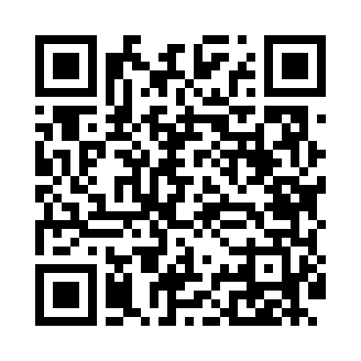
Номер товарно-транспортной накладной: |  |  | Торговый представитель: Amriyev Muhammad
Поставщик: Toshkent falcon fly 2 |  |  | Телефон торгового представителя: +998972880505
Дата отгрузки: 20.12.2025 |  |  | Контрагент: """" Klient
Дата консигнации: |  |  | Адрес:
Доставщик: |  |  | Телефон:
Телефон доставщика:
Время заказа: 20.12.2025 12:37:51
№ | Штрих-код | Название товаров (работ,услуг) | Количество | Количество в кейсе | Цена | Сумма
 |  |  | 521 |  |  | 1499.6
1 | 6917325386235 | Керамическая пиала, 11×11 см, DB-86-23 | 64 | 64 шт. | 1.50 | 96
2 | 6917325386228 | Керамическая коса, 14.5×14.5 см, DB-86-22 | 64 | 1 коробка, 16 шт. | 2.20 | 140.80
3 | 6917325386167 | Керамические Тарелка 25 x 25 см DB-86-16 | 64 | 2 коробка, 4 шт. | 4.30 | 275.20
4 | 6917325386280 | Керамический чайник, 1000 мл, DB-86-28 | 16 | 16 шт. | 5.90 | 94.40
5 | 6905621392388 | Металл қошиқ DB-92-38 | 10 | 10 шт. | 2.90 | 29
6 | 6905621392395 | Металл санчқи DB-92-39 | 10 | 10 шт. | 2.90 | 29
7 | 6920240720060 | Коврики сервировочные пластмассовая DB-145-19 | 70 | 70 шт. | 1 | 70
8 | 6917325386303 | Керамическая салатница, 19×19 см, DB-86-30 | 32 | 32 шт. | 3.10 | 99.20
9 | 6968300128586 | Керамический Салатница DB-86-58 | 32 | 32 шт. | 2 | 64
10 | 6917325386266 | Керамическая тарелка, 25×13.5 см, DB-86-26 | 32 | 32 шт. | 3.20 | 102.40
11 | 6917325386174 | Керамические Тарелка 20 x 20 см DB-86-17 | 32 | 32 шт. | 2.60 | 83.20
12 | 6924423413411 | Фужер XP-100-4 | 11 | 1 коробка, 3 шт. | 9 | 99
13 | 6980843560135 | Хлебница металлическая KD60-394, Bread Basket , 23×23 см DB-2-227 | 16 | 16 шт. | 3.20 | 51.20
14 | 6917325386181 | КерамическиеТарелка 26 x 26 см DB-86-18 | 16 | 16 шт. | 4.40 | 70.40
15 | 6972544366987 | Металл туздон BA6336G gold DB-15-101 | 16 | 16 шт. | 6.20 | 99.20
16 | 2011701394082 | Пластмассовый столовый поднос 35.5*46 XP-11-8 | 4 | 4 шт. | 2.80 | 11.20
17 | 6916050805103 | Меню XP-5-10 | 2 | 2 шт. | 4.80 | 9.60
18 | 6916050480584 | Ҳисоб варақаси учун подставка XP-5-8 | 4 | 4 шт. | 2.10 | 8.40
19 | 2112345678924 | Кошик 1010 6 DB-3-30 | 2 | 2 шт. | 1.10 | 2.20
20 | 6901234190243 | Ёгоч Доска 2.5 DB-19-24 | 8 | 8 шт. | 4.30 | 34.40
21 | 6914021450024 | Чайник заварочный, стеклянный желтого цвета 1 L DB-78-34 | 3 | 3 шт. | 2 | 6
22 | 2024022317401 | Стеклянная Чашка с Тарелкой Бардак DB-132-7 | 2 | 2 шт. | 5.50 | 11
23 | 6916364132117 | Стеклянная подставка для чайника (Шам) DB-132 -11 | 3 | 3 шт. | 1.40 | 4.20
24 | 6901234190045 | Бамбукли соусница 8x8x4.5 см DB-19-4 | 8 | 8 шт. | 1.20 | 9.60
Итого: 1499.6$|->UZS: 18,745,000.00

